Task1
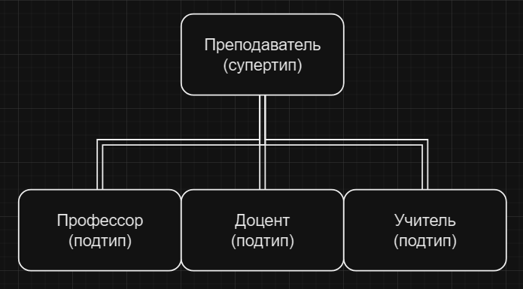

Task2
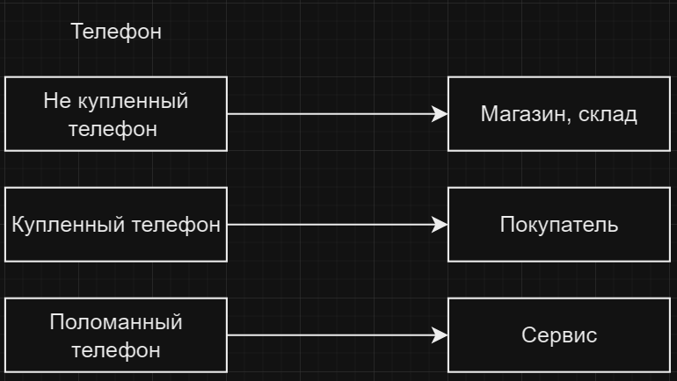
Мобильный телефон может находится во взаимоисключающих связях с магазином, если он еще не продан, с пользователем,
если он уже куплен, и с сервисом, если он поломан и сдан в ремонт. Как избавиться от взаимоисключающих связей
при проектировании БД , хранящей информацию об экземплярах сущности "мобильный телефон"?

Task3
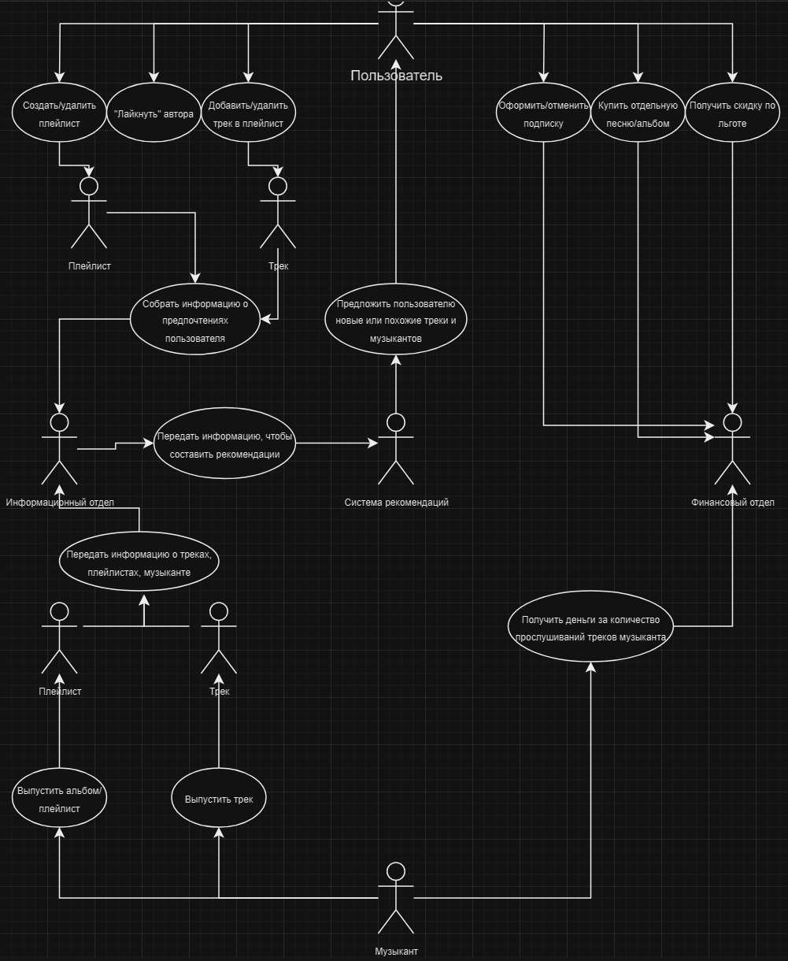

Task4
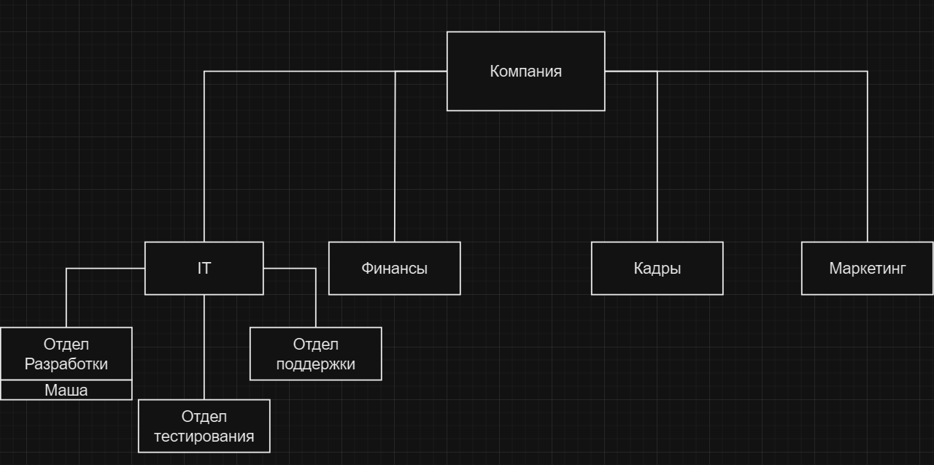

Task5
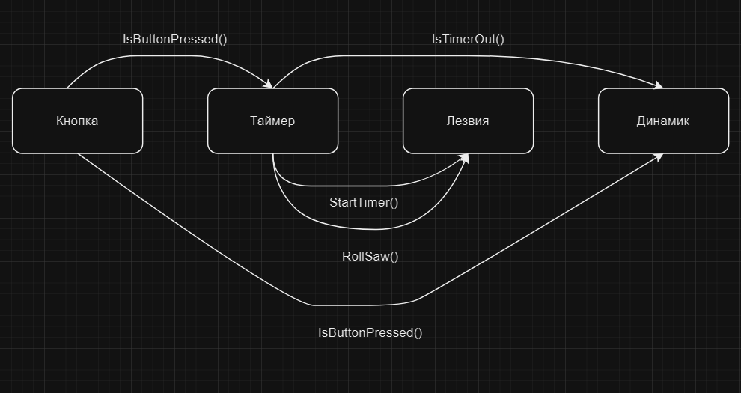
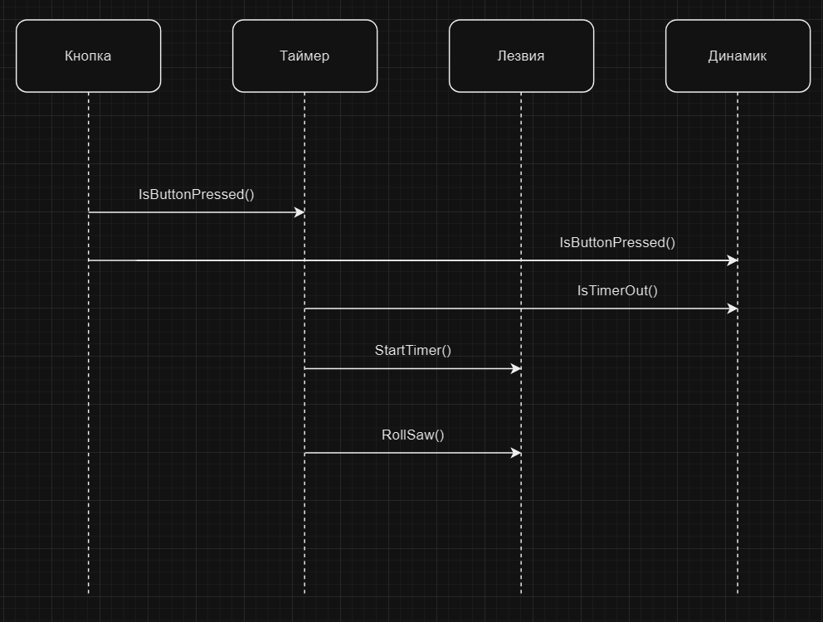
T

Task7
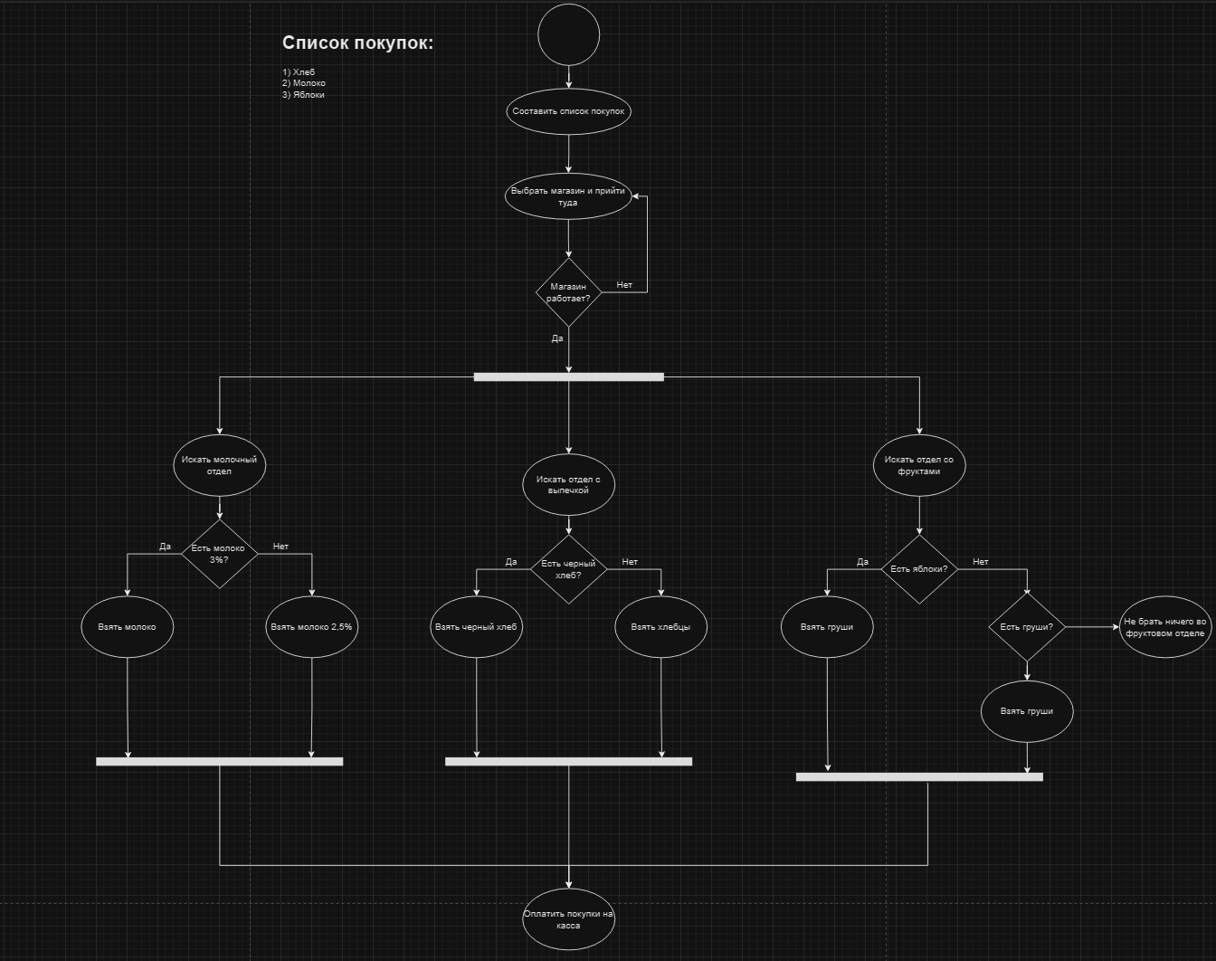

Task8
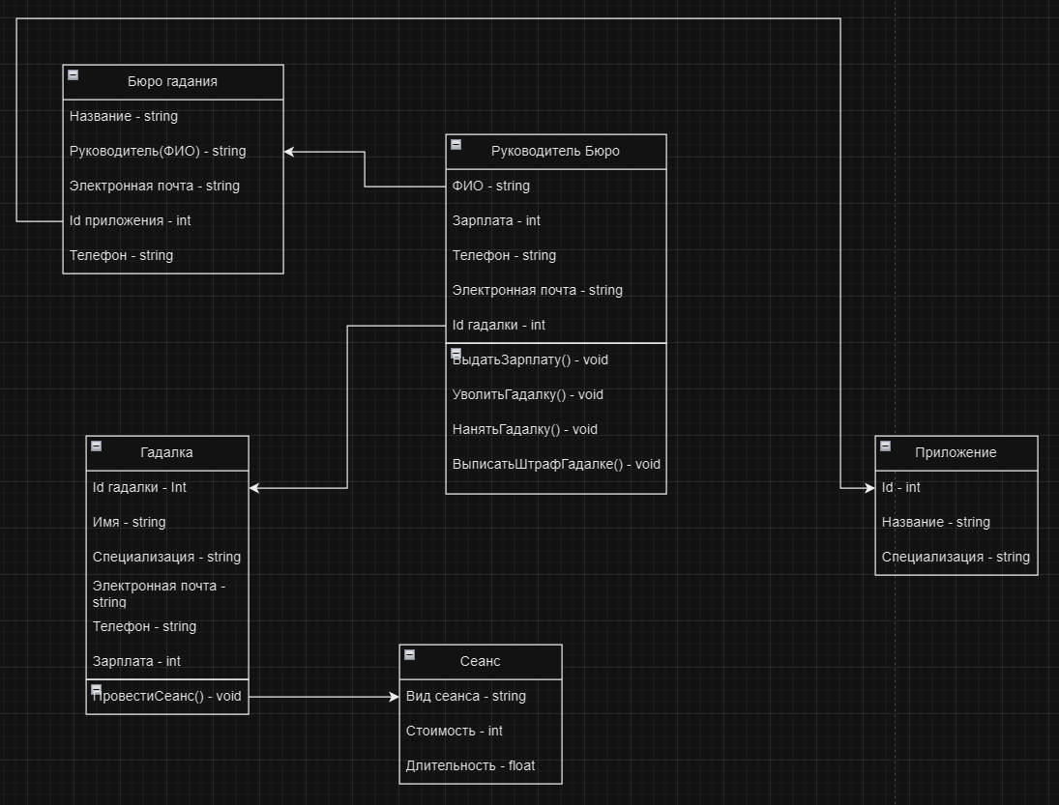

Task10
